三因子三状态
A | B | C
A1 | B1 | C1

 |  |  | A1 | B1 | C1 | A2 | B1 | C1 |  | A3 | B1 | C1
 |  |  | A1 | B1 | C2 | A2 | B1 | C2 |  | A3 | B1 | C2
 |  |  | A1 | B1 | C3 | A2 | B1 | C3 |  | A3 | B1 | C3
 |  |  | A1 | B2 | C1 | A2 | B2 | C1 |  | A3 | B2 | C1
 |  |  | A1 | B2 | C2 | A2 | B2 | C2 |  | A3 | B2 | C2
 |  |  | A1 | B2 | C3 | A2 | B2 | C3 |  | A3 | B2 | C3
 |  |  | A1 | B3 | C1 | A2 | B3 | C1 |  | A3 | B3 | C1
 |  |  | A1 | B3 | C2 | A2 | B3 | C2 |  | A3 | B3 | C2
 |  |  | A1 | B3 | C3 | A2 | B3 | C3 |  | A3 | B3 | C3

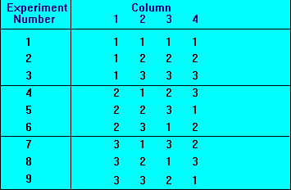
 |  |  |  |  |  |  | A | B | C
 |  |  | A1 | B1 | C1 |  | 1 | 1 | 1
 |  |  | A1 | B2 | C2 |  | 1 | 2 | 2
 |  |  | A1 | B3 | C3 |  | 1 | 3 | 3
 |  |  | A2 | B1 | C2 |  | 2 | 1 | 2
 |  |  | A2 | B2 | C3 |  | 2 | 2 | 3
 |  |  | A2 | B3 | C1 |  | 2 | 3 | 1
 |  |  | A3 | B1 | C3 |  | 3 | 1 | 3
 |  |  | A3 | B2 | C1 |  | 3 | 2 | 1
 |  |  | A3 | B3 | C2 |  | 3 | 3 | 2

